DH
 |  |  |  |  | 3.pielikums
 |  | BŪVDARBU APJOMU SARAKSTS
Pasūtītājs: SIA ″Gren Jelgava″, vienotais reģistrācijas Nr.5000354231
Projekta nosaukums: Efektivitātes paaugstināšana centralizētajā siltumapgādes sistēmā, Jelgavā
Objekts: Virszemes un pazemes siltumtrases pārbūve / rekonstrukcija / optimizācija (2.daļa)
Būves nosaukums: I.grupas inženierbūves būvniecība

Nr.p. k. | Kods | Būvdarba nosaukums | Mērvienība | Daudzums | Piezīmes

 |  | I. Zemes darbi
1 |  | Būvdarbiem nepieciešamas atļaujas saņemšana, būvlaukuma sagatavošana, būvobjekta nodošana ekspluatācija (t.sk.izpilduzmērijums) | kmpl. | 3
2 |  | Zemes rakšana (t.sk.tranšeju sienu stiprināšana un aizbēršana blietējot), ieskaitot izbrīvētās grunts promvešanu līdz atkrītuma poligonam un nepieciešamības gadījumā gruntsūdens līmeņa pazemināšana | m3 | 714
3 |  | Smilts apbēruma ierīkošanu ap cauruļvadu | m3 | 205
4 |  | Tranšeju aizbēršana ar smilti bez māla un akmeņu piejaukuma ar esksvatoru ar sekojošu blietēšanu pa kārtām 0,20m un planēšana ar roku darbu | m3 | 97
5 |  | Tranšeju aizbēršana ar grunti bez māla un akmeņu piejaukuma ar esksvatoru ar sekojošu blietēšanu pa kārtām 0,20m un planēšana ar roku darbu | m3 | 183
 |  | II. Cauruļvadu sistēmas montāža
6 |  | Izolēti cauruļvadu DN200/400 montāža tranšējā | m | 156
7 |  | Izolēti cauruļvadu DN100/250 montāža tranšējā | m | 318
8 |  | Izolēti cauruļvadu DN65/180 montāža tranšējā | m | 330
9 |  | Izolēti cauruļvadu DN32/140 montāža tranšējā | m | 76
10 |  | Rūpnieciski izolēto līkumu DN200/400-900 montāža | gab. | 4
11 |  | Rūpnieciski izolēto līkumu DN200/400-550 montāža | gab. | 2
12 |  | Rūpnieciski izolēto līkumu DN200/400-500 montāža | gab. | 2
13 |  | Rūpnieciski izolēto līkumu DN100/250-650 montāža | gab. | 2
14 |  | Rūpnieciski izolēto līkumu DN65/180-900 montāža | gab. | 14
15 |  | Rūpnieciski izolēto līkumu DN32/140-900 montāža | gab. | 8
16 |  | Rūpnieciski izolēto vārstu DN200/400 montāža | gab. | 4
17 |  | Rūpnieciski izolēto vārstu DN65/180 montāža | gab. | 2
18 |  | Rūpnieciski izolēto vārstu DN32/140 montāža | gab. | 4
19 |  | Izolētas pārejas DN150/250-DN100/250 montāža | kmp. | 2
20 |  | T-veida gabalu montāža DN300/450-DN200/400-DN200/400 | gab. | 2
21 |  | T-veida gabalu montāža DN200/400-DN32/140 | gab. | 2
22 |  | T-veida gabalu montāža DN150/250-DN65/180 | gab. | 2
23 |  | T-veida gabalu montāža DN40/140-DN65/180-DN40/140 | gab. | 2
24 |  | T-veida gabalu montāža DN32/140-DN32/140 | gab. | 2
25 |  | Termonosēdošā savienojumu uzmava DN300/450 montāža | kmpl. | 2
26 |  | Termonosēdošā savienojumu uzmava DN200/400 montāža | kmpl. | 32
27 |  | Termonosēdošā uzmava-pāreja DN200/400-315 montāža | kmpl. | 4
28 |  | Termonosēdošā savienojumu uzmava DN150/250 montāža | kmpl. | 6
29 |  | Termonosēdošā savienojumu uzmava DN100/250 montāža | kmpl. | 30
30 |  | Termonosēdošā uzmava-pāreja DN100/250-225 montāža | kmpl. | 2
31 |  | Termonosēdošā savienojumu uzmava DN65/180 montāža | kmpl. | 54
32 |  | Termonosēdošā savienojumu uzmava DN40/140 montāža | kmpl. | 4
33 |  | Termonosēdošā savienojumu uzmava DN32/140 montāža | kmpl. | 28
34 |  | Termonosēdošā uzmava-pāreja DN32/140-125 montāža | kmpl. | 4
35 |  | Avārijas signalizācija sistēmas savienošana, pārbaude un palaišana | m | 880
36 |  | Brīdinājuma lentes montāža | m | 880
37 |  | Cauruļvadu metināto savienojumu testēšana (radiografiska-0%, ultraskaņas-100%; vizuālā- 100% no kopēja savienojuma skaita) | kmpl. | 162
38 |  | Cauruļvadu metināto savienojumu testēšana (hidrauliska- 100% no kopēja savienojuma skaita) un cauruļvadu skalošana | m | 880
39 |  | Cauruļvadu pieslēgums ēkas sistēmai DN40 (t.sk.posmā izbūvē ap 15 m līdz ISP, posma PAROC AluCoatT b=50 mm siltumizolācijas čaulas montāža) | vietas | 2
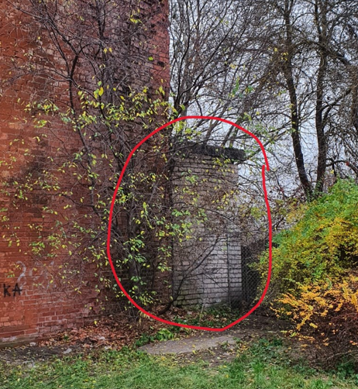
40 |  | Montēt iemetināmie lodveida krānu DN40 | gab. | 2
41 |  | Montēt iemetināmie lodveida krānu DN32 | gab. | 2
42 |  | Montēt iemetināmie lodveida krānu DN15 (atgaisotājs) | gab. | 4
 |  | III. Demontāžas darbi
43 |  | Piebūves nojaukšana 2,44x5,67 m, h=3,6 m | kmpl. | 1
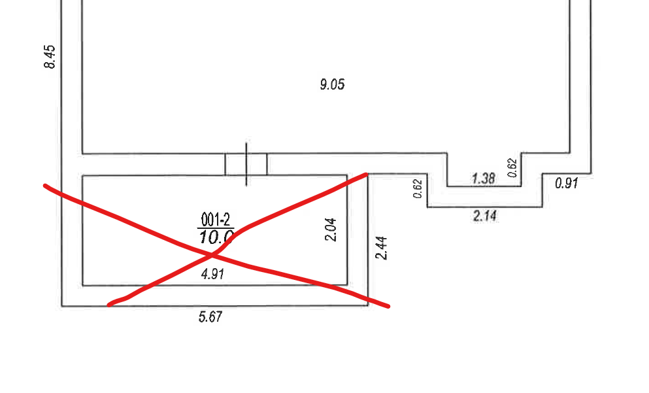
44 |  | Demontēt rūpnieciski izolētus cauruļvadus (t.sk. cauruļvadu sagriešana gabalos līdz 8-10 m, aizviešana Pasūtītāja noradītā vietā katlu mājas Ganību ielā 71 teritorijā)
45 |  | DN300/450 | m | 318
46 |  | DN200/315 | m | 30
47 |  | DN32/125 | m | 10
48 |  | Demontēt cauruļvadus un cauruļvadu sastāvdaļas (t.sk.demontēto siltumtrašu cauruļvadus, cauruļvadu sastāvdaļus un metāla saturošos elementus demontāža un nogādāšana Pasūtītāja noradītā vietā katlu mājas Ganību ielā 71 teritorijā)
49 |  | DN300 | m | 75
50 |  | DN200 | m | 81
51 |  | DN150 | m | 30
52 |  | DN150 (virszemes posms, H līdz 6m) | m | 84
53 |  | Siltumizolācijas demontāža, savakšana konteineros un nodošana poligona
54 |  | DN300 | m | 75
55 |  | DN200 | m | 81
56 |  | DN150 | m | 30
57 |  | DN150 (virszemes posms, H līdz 6m) | m | 84
58 |  | Šķiroti būvniecības atkritumi savakšana konteineros un nodošana poligona | tn. | 7.5
 |  | III. Celtniecības darbi
59 |  | Noslēgvārsta kapes uzstādīšana (zālāja zonā) | vietas | 4
60 |  | Noslēgvārsta kapes uzstādīšana (braucama daļā) | vietas | 2
61 |  | Žoga konstrukcijas nojaukšana un atjaunošana (konstrukciju piecizēt uz vietas) | m | 6
62 |  | Siltumtrases galu tamponešana vai aizmētināšana
63 |  | DN300/450 | vietas | 2
64 |  | DN200/315 | vietas | 4
65 |  | DN150 | vietas | 2
 |  | IV. Labiekārtošanas darbi
66 |  | Ielu apmaļu nojaukšana un atjaunošana (tipu precizēt uz vietas) | m | 28
67 |  | Asfalta seguma izjaukšana un atjaunošana (iebrauktuve/pagalms) | m2 | 262
68 |  | asfaltbetons AC11 surf (b=4cm) | m2 | 262
69 |  | asfaltbetons AC22 surf (b=6cm) | m2 | 262
70 |  | dolomīta šķembas fr.0/45 (b=30cm) | m3 | 90
71 |  | Bruģakmens seguma izjaukšana un atjaunošana | m2 | 20
72 |  | betona bruģakmens (b=6cm), atjaunot 30% | m2 | 6
73 |  | dolomīta šķembas fr.0/8 (b=4cm) | m3 | 1
74 |  | dolomīta šķembas fr.0/45 (b=16cm) | m3 | 4
75 |  | Grants seguma izjaukšana un atjaunošana | m2 | 257
76 |  | dolomīta šķembas fr.0/32 (b=10cm) | m3 | 30
77 |  | dolomīta šķembas fr.0/45 (b=20cm) | m3 | 59
78 |  | Zālāja atjaunošana | m2 | 865
79 |  | melnzeme (b=15cm) | m3 | 130
80 |  | zālaja sēklas, 35 gr/m2 | kg. | 30
81 |  | Esošo koku likvidēšana, t.sk.celmu izrakšana | gab. | 12
82 |  | Esošo krūmu likvidēšana, t.sk.celmu izrakšana | gab. | 7

 |  | Sagatavoja:
 |  | SIA "Gren Jelgava" inženiere J.Grohovska

